ОСЗ
 |  | Обновлено: Friday 15 September 2017 12:26:57 |  |  |  |  |  |  | ПРЕДОПЛАТА | ИТОГО:
 |  |  |  |  |  |  |  |  | 0.00 | 0
 |  | Адрес: Москва, ул. Монтажная д.2а Телефоны : 8(495) 775-44-73, 775-44-74, 799-08-87 http://www.psfarfor.ru E-mail: info@psf-group.ru |  |  |  |  |  |  | СКИДКА:
 |  |  |  |  |  |  |  |  | 0.00

Код | Артикул | Фото | Описание | Кол-во в коробке | Базовая цена | Цена | Цена по предоплате | Кол-во на остатке | Заявка шт. | Сумма | Штрихкод
41232 | 02с1022 | 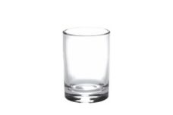 Нажмите чтобы увеличить | стопка "гладкий" 50мл | 96.00 | 6,11 | 0 | 0 | 4608 шт. | 0.00 | 0
41233 | 02с1022ДЗУРаша | 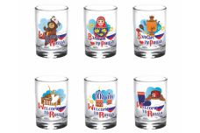 Нажмите чтобы увеличить | набор 6 стопок 50 гладкий "вэлкам ту раша" | 18.00 | 61,40 | 0 | 0 | 486 шт. | 0.00 | 0
41234 | 02с1022ДЗУРепка | 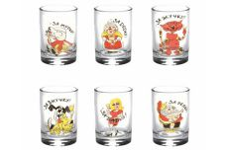 Нажмите чтобы увеличить | набор 6 стопок 50 гладкий "репка" | 18.00 | 61,40 | 0 | 0 | 432 шт. | 0.00 | 0
41236 | 02с1022ДЗУРождвСССР | 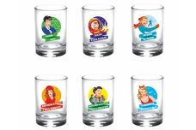 Нажмите чтобы увеличить | набор 6 стопок 50 гладкий "рожденные в СССР" | 18.00 | 61,40 | 0 | 0 | 504 шт. | 0.00 | 0
41235 | 02с1022ДЗУРыбалка | 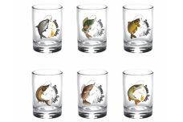 Нажмите чтобы увеличить | набор 6 стопок 50 гладкий "рыбалка" | 18.00 | 61,40 | 0 | 0 | 486 шт. | 0.00 | 0
41237 | 02с1022ДЗУХуторок | 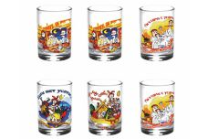 Нажмите чтобы увеличить | набор 6 стопок 50 гладкий "хуторок" | 18.00 | 61,40 | 0 | 0 | 450 шт. | 0.00 | 0
41238 | 03с1133 | 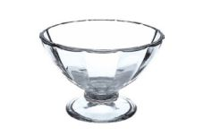 Нажмите чтобы увеличить | креманка "виктория" | 24.00 | 23,13 | 0 | 0 | 720 шт. | 0.00 | 0
41239 | 03с763 | 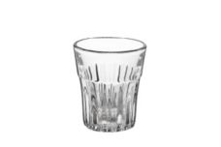 Нажмите чтобы увеличить | стопка "винный" 50мл | 96.00 | 5,10 | 0 | 0 | 5280 шт. | 0.00 | 0
41240 | 03с785 | 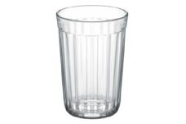 Нажмите чтобы увеличить | стопка "граненый" 250мл слоготипом ОСЗ | 24.00 | 10,30 | 0 | 0 | 216 шт. | 0.00 | 0
41241 | 03с850У | 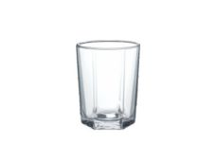 Нажмите чтобы увеличить | набор 6 стаканов "стиль" 50мл | 18.00 | 39,25 | 0 | 0 | 576 шт. | 0.00 | 0
41242 | 04с1208 | 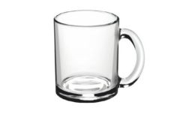 Нажмите чтобы увеличить | кружка "чайная" | 24.00 | 29,75 | 0 | 0 | 480 шт. | 0.00 | 0
41243 | 04с1208ДЗГортен | 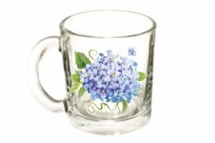 Нажмите чтобы увеличить | кружка "чайная" 320 мл "гортензия" | 24.00 | 31,86 | 0 | 0 | 576 шт. | 0.00 | 0
41244 | 04с1208ДЗКлуб | 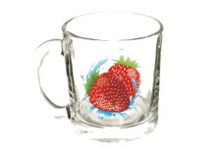 Нажмите чтобы увеличить | кружка "чайная" 320 мл "клубника" | 24.00 | 30,34 | 0 | 0 | 576 шт. | 0.00 | 0
41245 | 04с1208ДЗКолцветов | 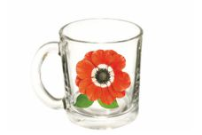 Нажмите чтобы увеличить | кружка "чайная" 320 мл "коллекция цветов" | 24.00 | 30,34 | 0 | 0 | 576 шт. | 0.00 | 0
41246 | 04с1208ДЗПростоцарь | 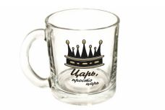 Нажмите чтобы увеличить | кружка для чая 300 чайная "царь, просто царь" | 24.00 | 30,34 | 0 | 0 | 720 шт. | 0.00 | 0
41247 | 04с1208ДЗЯМК | Нажмите чтобы увеличить | кружка для чая 300 чайная "ягодный микс к" | 24.00 | 30,34 | 0 | 0 | 600 шт. | 0.00 | 0
41248 | 04с669 | 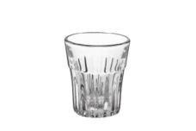 Нажмите чтобы увеличить | стопка 50мл | 96.00 | 4,64 | 0 | 0 | 5376 шт. | 0.00 | 0
41249 | 05с1240 | 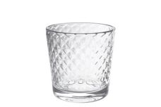 Нажмите чтобы увеличить | стакан "кристалл" 250мл | 30.00 | 9,50 | 0 | 0 | 1050 шт. | 0.00 | 0
41250 | 05с1241 | 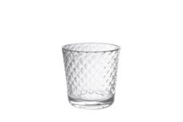 Нажмите чтобы увеличить | стопка "кристалл" 50мл | 96.00 | 5,35 | 0 | 0 | 4896 шт. | 0.00 | 0
41251 | 05с1244 | 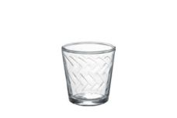 Нажмите чтобы увеличить | стопка "этюд" 50мл | 96.00 | 5,35 | 0 | 0 | 4992 шт. | 0.00 | 0
41252 | 05с1249нДЗУКл | 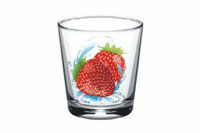 Нажмите чтобы увеличить | наб. стакан 6шт."клубника" 250мл | 6.00 | 114,66 | 0 | 0 | 150 шт. | 0.00 | 0
41253 | 05с1249нДЗУКувш | 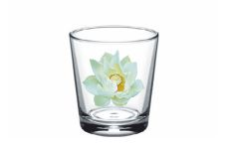 Нажмите чтобы увеличить | наб. стакан 6шт."кувшинка" 250мл | 6.00 | 114,66 | 0 | 0 | 150 шт. | 0.00 | 0
41254 | 05с1250ДЗУОхота |  Нажмите чтобы увеличить | набор 6 стопок 50 ода "охота" | 18.00 | 55,80 | 0 | 0 | 576 шт. | 0.00 | 0
41255 | 05с1250ДЗУРыбалка | 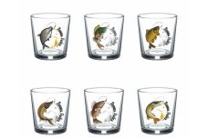 Нажмите чтобы увеличить | набор 6 стопок 50 ода "рыбалка" | 18.00 | 55,80 | 0 | 0 | 576 шт. | 0.00 | 0
41257 | 05с1256У | 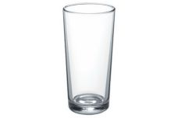 Нажмите чтобы увеличить | набор 6 стаканов"ода" 230мл | 6.00 | 70,56 | 0 | 0 | 292 шт. | 0.00 | 0
41258 | 05с1256вДЗУАМак | 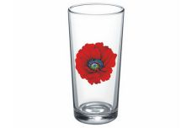 Нажмите чтобы увеличить | стакан"ода" 230мл"алый мак" 6шт | 6.00 | 121,19 | 0 | 0 | 108 шт. | 0.00 | 0
41256 | 05с1256вДзУИр | 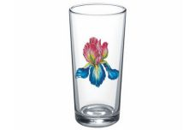 Нажмите чтобы увеличить | набор стакан 6 штук"ирис" 250мл | 6.00 | 121,19 | 0 | 0 | 144 шт. | 0.00 | 0
41259 | 05с1263 | 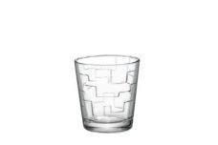 Нажмите чтобы увеличить | стопка"лабиринт" 50мл | 96.00 | 5,35 | 0 | 0 | 4608 шт. | 0.00 | 0
41260 | 05с1269 | 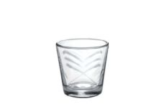 Нажмите чтобы увеличить | стопка"сидней" 50мл | 96.00 | 5,35 | 0 | 0 | 5664 шт. | 0.00 | 0
41261 | 06с1289 | 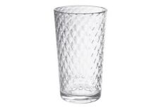 Нажмите чтобы увеличить | стакан"кристалл" 250мл | 30.00 | 9,86 | 0 | 0 | 1140 шт. | 0.00 | 0
41262 | 06с993 | 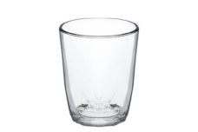 Нажмите чтобы увеличить | стакан"татьяна" 200мл | 40.00 | 10,28 | 0 | 0 | 800 шт. | 0.00 | 0
41263 | 06с998 | 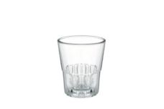 Нажмите чтобы увеличить | стопка "джим бим" 50мл | 96.00 | 5,63 | 0 | 0 | 5088 шт. | 0.00 | 0
41264 | 07с1334 |  Нажмите чтобы увеличить | кружка "каппучино" 300мл | 20.00 | 29,97 | 0 | 0 | 440 шт. | 0.00 | 0
41265 | 07с1335ДЗИр | Нажмите чтобы увеличить | кружка"green tea" 200мл ирис | 20.00 | 26,93 | 0 | 0 | 900 шт. | 0.00 | 0
41266 | 07с1335ДЗКосмея | 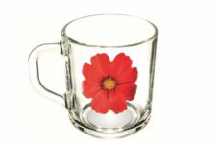 Нажмите чтобы увеличить | кружка"green tea" 200мл космея | 20.00 | 26,93 | 0 | 0 | 900 шт. | 0.00 | 0
41267 | 07с1335ДЗЛил | 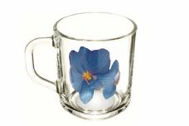 Нажмите чтобы увеличить | кружка"green tea" 200мл лилия | 20.00 | 26,93 | 0 | 0 | 900 шт. | 0.00 | 0
41268 | 07с1335ДЗРусузорN1 | 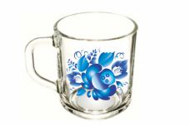 Нажмите чтобы увеличить | кружка"green tea" 200мл русские узоры 1 | 20.00 | 26,93 | 0 | 0 | 900 шт. | 0.00 | 0
41269 | 07с1343 |  Нажмите чтобы увеличить | стакан стандарт 250мл | 30.00 | 10,19 | 0 | 0 | 1350 шт. | 0.00 | 0
41270 | 08с1143 | 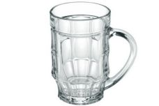 Нажмите чтобы увеличить | кружка для пива "пинта" 500мл | 8.00 | 42,19 | 0 | 0 | 432 шт. | 0.00 | 0
41271 | 08с1405 | 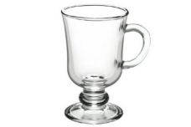 Нажмите чтобы увеличить | кружка "глинтвейн" 200мл | 12.00 | 34,73 | 0 | 0 | 540 шт. | 0.00 | 0
41272 | 08с1405ДзГлинтвейн | 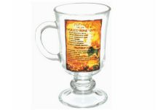 Нажмите чтобы увеличить | кружка "глинтвейн" 200мл | 12.00 | 38,47 | 0 | 0 | 660 шт. | 0.00 | 0
41273 | 09с1425 | 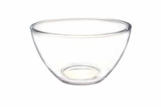 Нажмите чтобы увеличить | салатник "гладкий" 15,8см | 12.00 | 33,94 | 0 | 0 | 660 шт. | 0.00 | 0
41274 | 09с1447 | 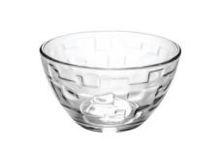 Нажмите чтобы увеличить | салатник "лабиринт" 15,8см | 12.00 | 33,94 | 0 | 0 | 624 шт. | 0.00 | 0
41275 | 09с1448 | 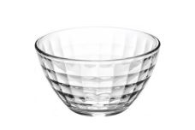 Нажмите чтобы увеличить | салатник "монарх" 15,8см | 12.00 | 33,94 | 0 | 0 | 804 шт. | 0.00 | 0
41276 | 09с1449 | 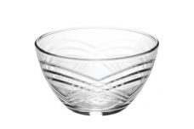 Нажмите чтобы увеличить | салатник "сидней" 15,8см | 12.00 | 33,94 | 0 | 0 | 624 шт. | 0.00 | 0
41277 | 12с1578 | 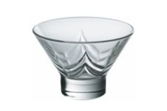 Нажмите чтобы увеличить | креманка "bell призма" 285мл | 24.00 | 21,03 | 0 | 0 | 504 шт. | 0.00 | 0
41278 | 12с1581-0 | 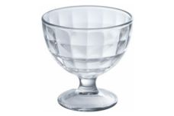 Нажмите чтобы увеличить | креманка "мальва монарх" стеклянная 310мл | 12.00 | 25,08 | 0 | 0 | 588 шт. | 0.00 | 0
41280 | 13с1649ДЗБусы | 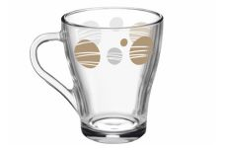 Нажмите чтобы увеличить | кружка "грация" 250мл "бусы" круговая | 20.00 | 36,48 | 0 | 0 | 1200 шт. | 0.00 | 0
41281 | 13с1649ДЗКосм | 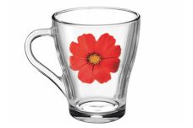 Нажмите чтобы увеличить | кружка "грация" 250мл космея | 20.00 | 29,18 | 0 | 0 | 1200 шт. | 0.00 | 0
41282 | 13с1649ДЗКувшинка | 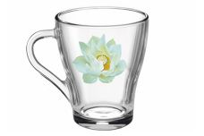 Нажмите чтобы увеличить | кружка "грация" 250мл кувшинка | 20.00 | 29,18 | 0 | 0 | 1060 шт. | 0.00 | 0
41283 | 13с1649ДЗЛилия | 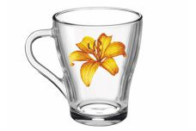 Нажмите чтобы увеличить | кружка "грация" 250мл лилия | 20.00 | 29,18 | 0 | 0 | 1040 шт. | 0.00 | 0
41284 | 13с1649ДЗРадужныецветы | 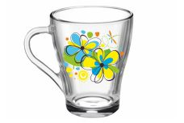 Нажмите чтобы увеличить | кружка "грация" 250мл радужные цветы | 20.00 | 29,18 | 0 | 0 | 1200 шт. | 0.00 | 0
41285 | 13с1649ДЗЯгоды | 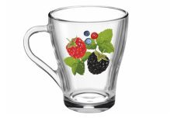 Нажмите чтобы увеличить | кружка "грация" 250мл ягоды | 20.00 | 29,18 | 0 | 0 | 1160 шт. | 0.00 | 0
41279 | 13с1649ДЗЯрыбмикс |  Нажмите чтобы увеличить | кружка "грация" 250мл яркие рыбки микс | 20.00 | 29,18 | 0 | 0 | 1200 шт. | 0.00 | 0
41286 | 14с1712 | 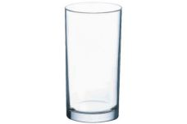 Нажмите чтобы увеличить | стакан высокий "симпатия" 250мл | 30.00 | 13,57 | 0 | 0 | 1440 шт. | 0.00 | 0
41287 | 16с1894 | 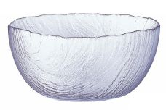 Нажмите чтобы увеличить | салатник 20см "вулкан" | 6.00 | 51,61 | 0 | 0 | 294 шт. | 0.00 | 0

